员工差旅明细
 | 【员工差旅报销单】

 |  | 姓名: |  | 张兆洁 |  | 职位: | 助理
 |  | 发生地: |  | 深圳 |  | 部门: | 会奖6部
 |  | 发生日期: |  | 2024.8.12-8.17 |  | 报销日期: | 2024.8.19
 |  |  |  |  |  | 团号: | HMEA-240812-ZJT854

 | 序号 | 报销项目 | 用途 |  | 实际报销金额 | 合格发票金额 | 不合格发票金额 | 备注
 | 1 | 差旅费 | 餐费 |  | 331.10 | 331.10 |  | 8.12餐费 何方玉 张兆洁 张雨馨
 | 2 | 差旅费 | 餐费 |  | 292.00 | 0.00 | 292.00 | 8.13餐费何方玉 张兆洁 张雨馨
 | 3 | 差旅费 | 餐费 |  | 299.00 |  | 299.00 | 8.14餐费何方玉 张兆洁 张雨馨
 | 4 | 差旅费 | 餐费 |  | 297.30 |  | 297.30 | 8.15餐费何方玉 张兆洁 张雨馨
 | 5 | 差旅费 | 餐费 |  | 304.00 |  | 304.00 | 8.16餐费何方玉 张兆洁 张雨馨
 | 6 | 差旅费 | 餐费 |  | 217.40 |  | 217.40 | 8.17餐费 张兆洁 张雨馨
 | 7 | 交通 | 小交通 |  | 239.50 | 239.50 |  | 8.12-8.16小交通费用
 | 8 | 住宿 | 房费 |  | 2524.60 | 2524.60 |  | 8.12-8.16三个人
 | 合计 |  |  |  | 4,504.90 | 3095.20 | 1,409.70

 | 合格发票金额 |  |  |  | 补票金额 |  |  | 报销总金额
 | 3,095.20 |  |  |  | 1,409.70 |  |  | 4504.90

 | 报销人: | 张兆洁 |  | 总监： | 合规: |  | 财务：

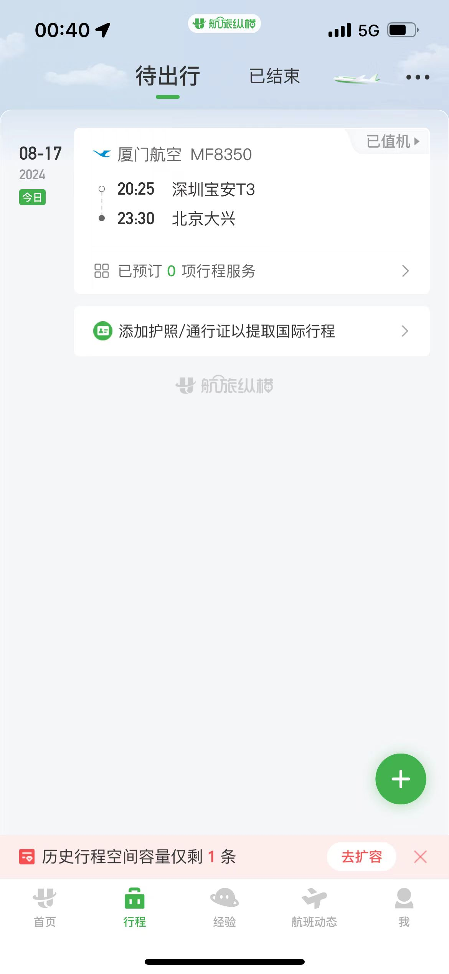
【员工上会补助统计单】
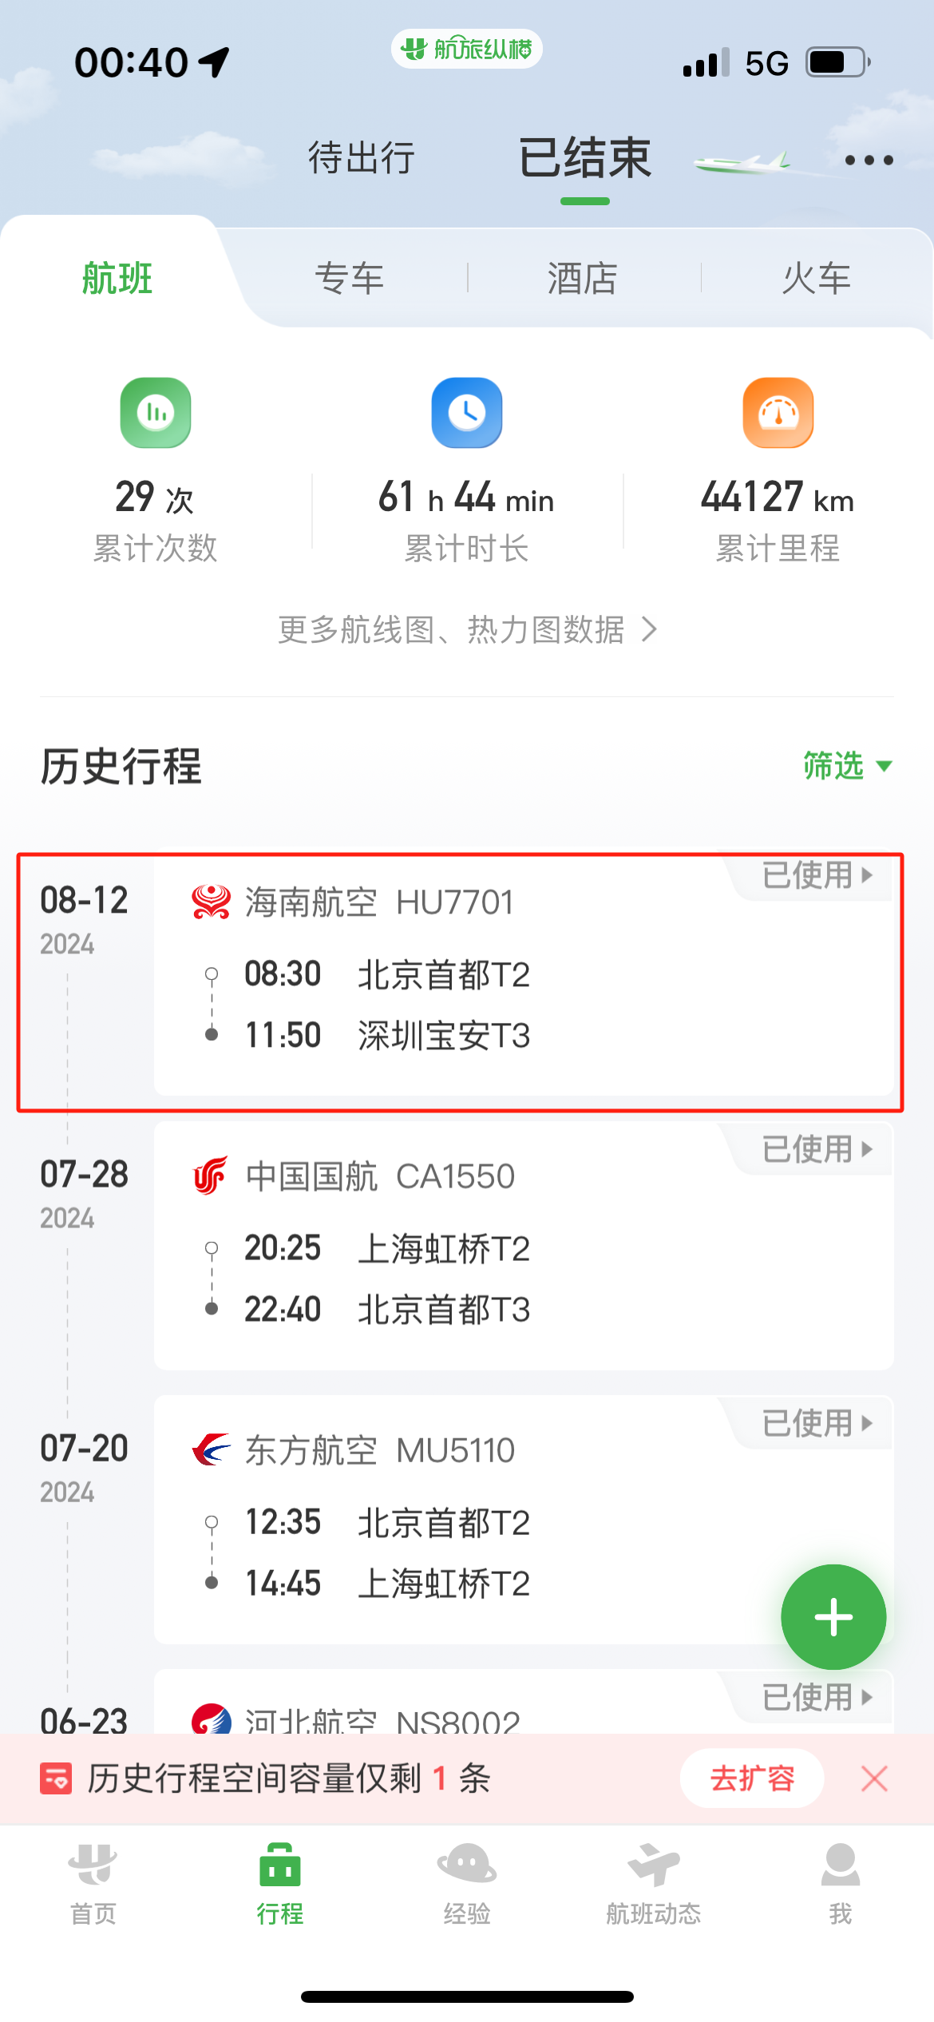
 |  | 姓名: |  | 张兆洁 |  | 职位: | 助理
 |  | 发生地: |  | 深圳 |  | 部门: | 会奖6部
 |  | 发生日期: |  | 2024.8.12-8.17 |  | 报销日期: | 2024.8.19
 |  |  |  |  |  | 团号: | HMEA-240812-ZJT854

 |  | 出差城市 | 出差起止日期 |  | 每天金额 | 天数 | 合计 | 备注
 | 1 | 深圳 | 2024.8.12-2024.8.16 |  | 100.00 | 5.00 | 500.00
 | 2 | 深圳 | 2024.8.17 |  | 200.00 | 1.00 | 200.00
 | 合计 |  |  |  |  | 6.00 | 700.00
 | 报销人: | 张兆洁 |  | 总监： | 合规: |  | 财务：

